14
República de Panamá
CONTRALORÍA GENERAL DE LA REPÚBLICA
Instituto Nacional de Estadística y Censo

VOLUMEN DE AGUA SUBTERRÁNEA EXTRAÍDA PARA POTABILIZACIÓN
EN LA REPÚBLICA, SEGÚN PROVINCIA: AÑOS 2014-18

Provincia | Volumen de agua subterránea (en miles de m3)

 | 2014 | 2015 | 2016 | 2017 | 2018

TOTAL…………. | 33,159.0 | 34,294.8 | 32,737.8 | 31,956.2 | 33,801.0
Bocas del Toro……………. | 1,059.8 | 1,036.4 | 508.2 | 572.2 | 549.7
Coclé……………………….. | 7,490.2 | 6,846.2 | 6,770.9 | 6,585.1 | 7,294.8
Colón…………………… | 56.1 | 26.6 | 34.3 | 45.8 | 36.2
Chiriquí…………………….. | 5,698.9 | 6,724.5 | 7,115.4 | 6,866.6 | 7,165.6
Darién……………………… | 763.9 | 750.3 | 1,059.6 | 1,207.5 | 1,272.8
Herrera………………….. | 2,939.6 | 2,809.1 | 2,559.7 | 2,614.1 | 2,676.3
Los Santos……………….. | 4,223.0 | 3,966.2 | 3,545.7 | 3,795.2 | 4,198.4
Panamá………………… | 360.5 | 325.7 | 305.3 | 122.4 | 68.4
Panamá Oeste ……………. | 7,658.0 | 7,094.5 | 6,210.8 | 5,719.0 | 5,791.3
Veraguas…………………. | 2,908.9 | 4,715.4 | 4,628.0 | 4,428.3 | 4,747.4

Fuente: Instituto de Acueductos y Alcantarillados Nacionales (IDAAN).
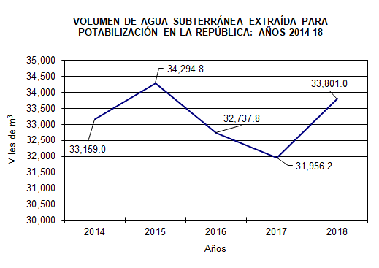
VOLUMEN DE AGUA SUBTERRÁNEA EXTRAÍDA PARA POTABILIZACIÓN EN LA REPÚBLICA: AÑOS 2014-18
2014 | 33159
2015 | 34294.8
2016 | 32737.8
2017 | 31956.2
2018 | 33801

